アーキテクチャ
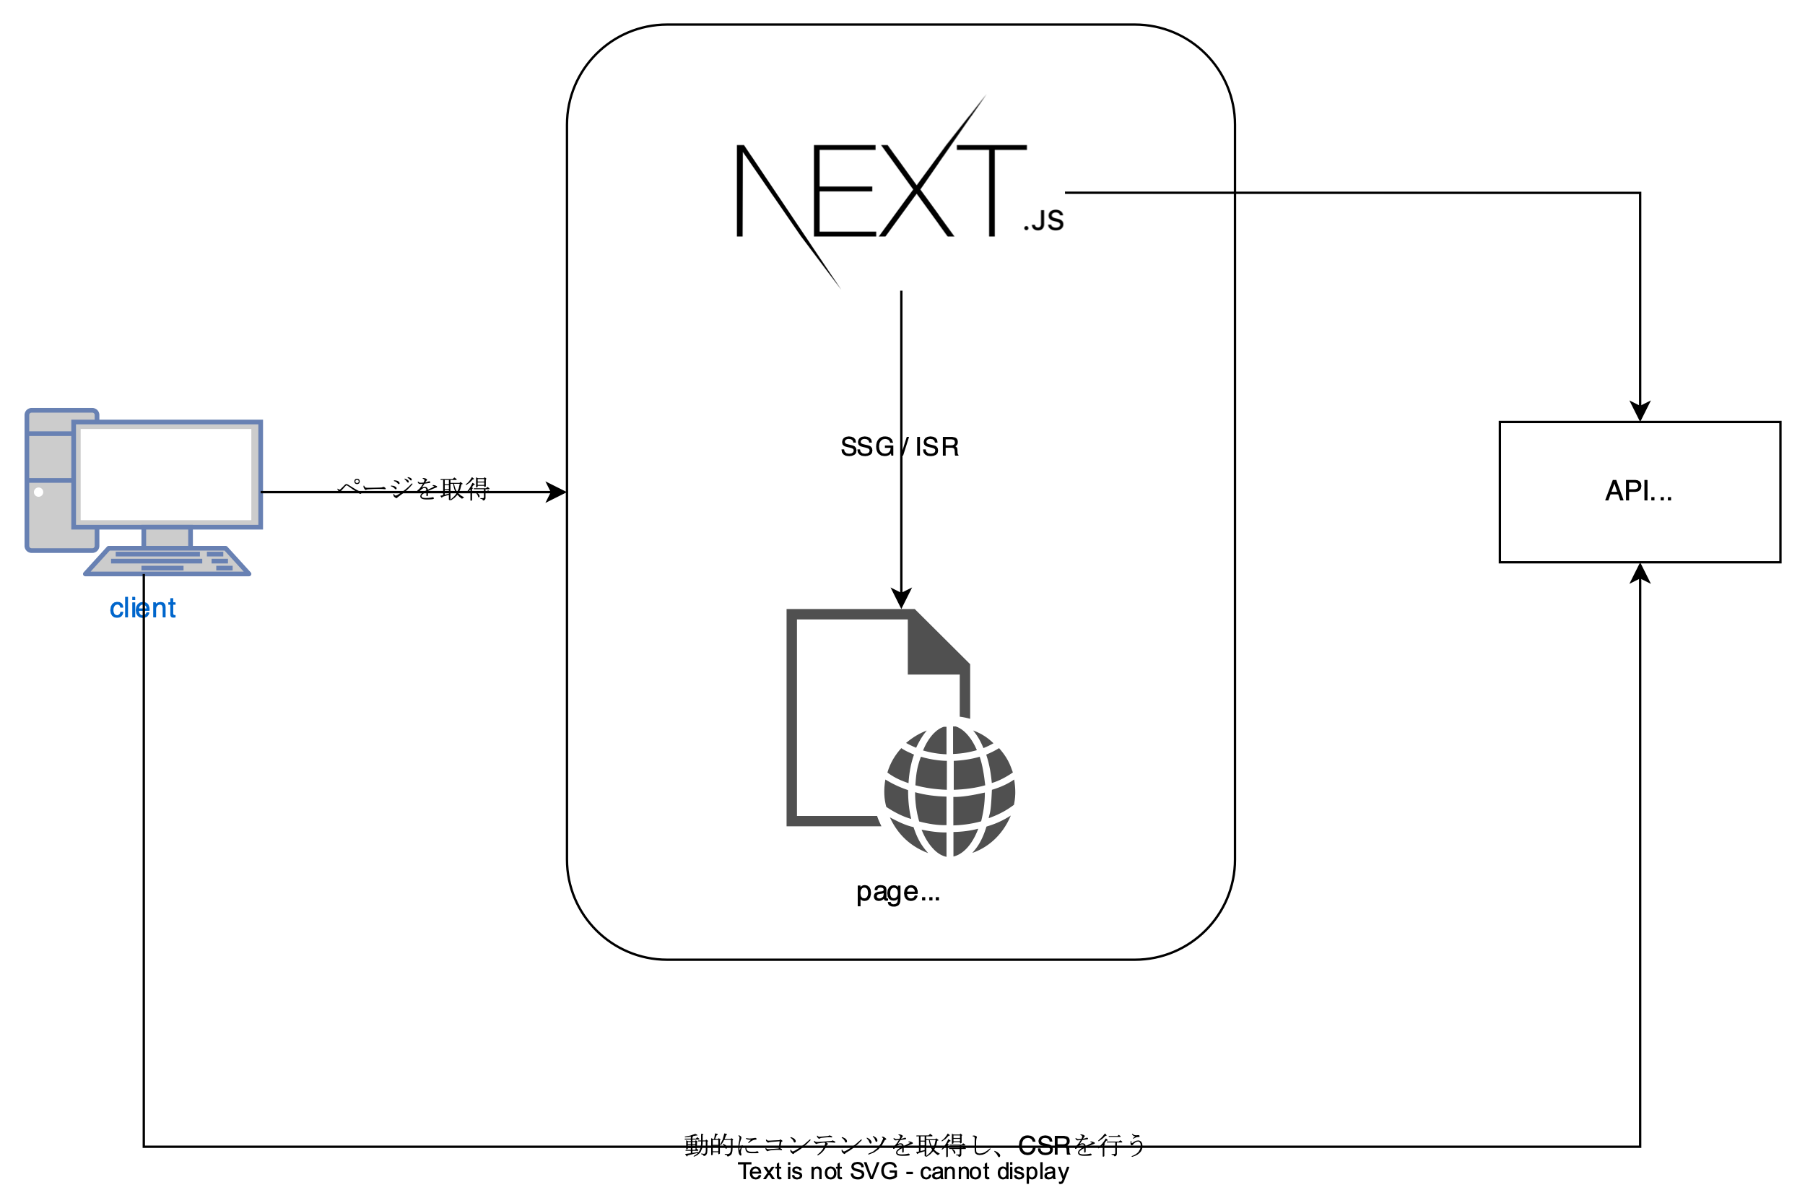

シーケンス図
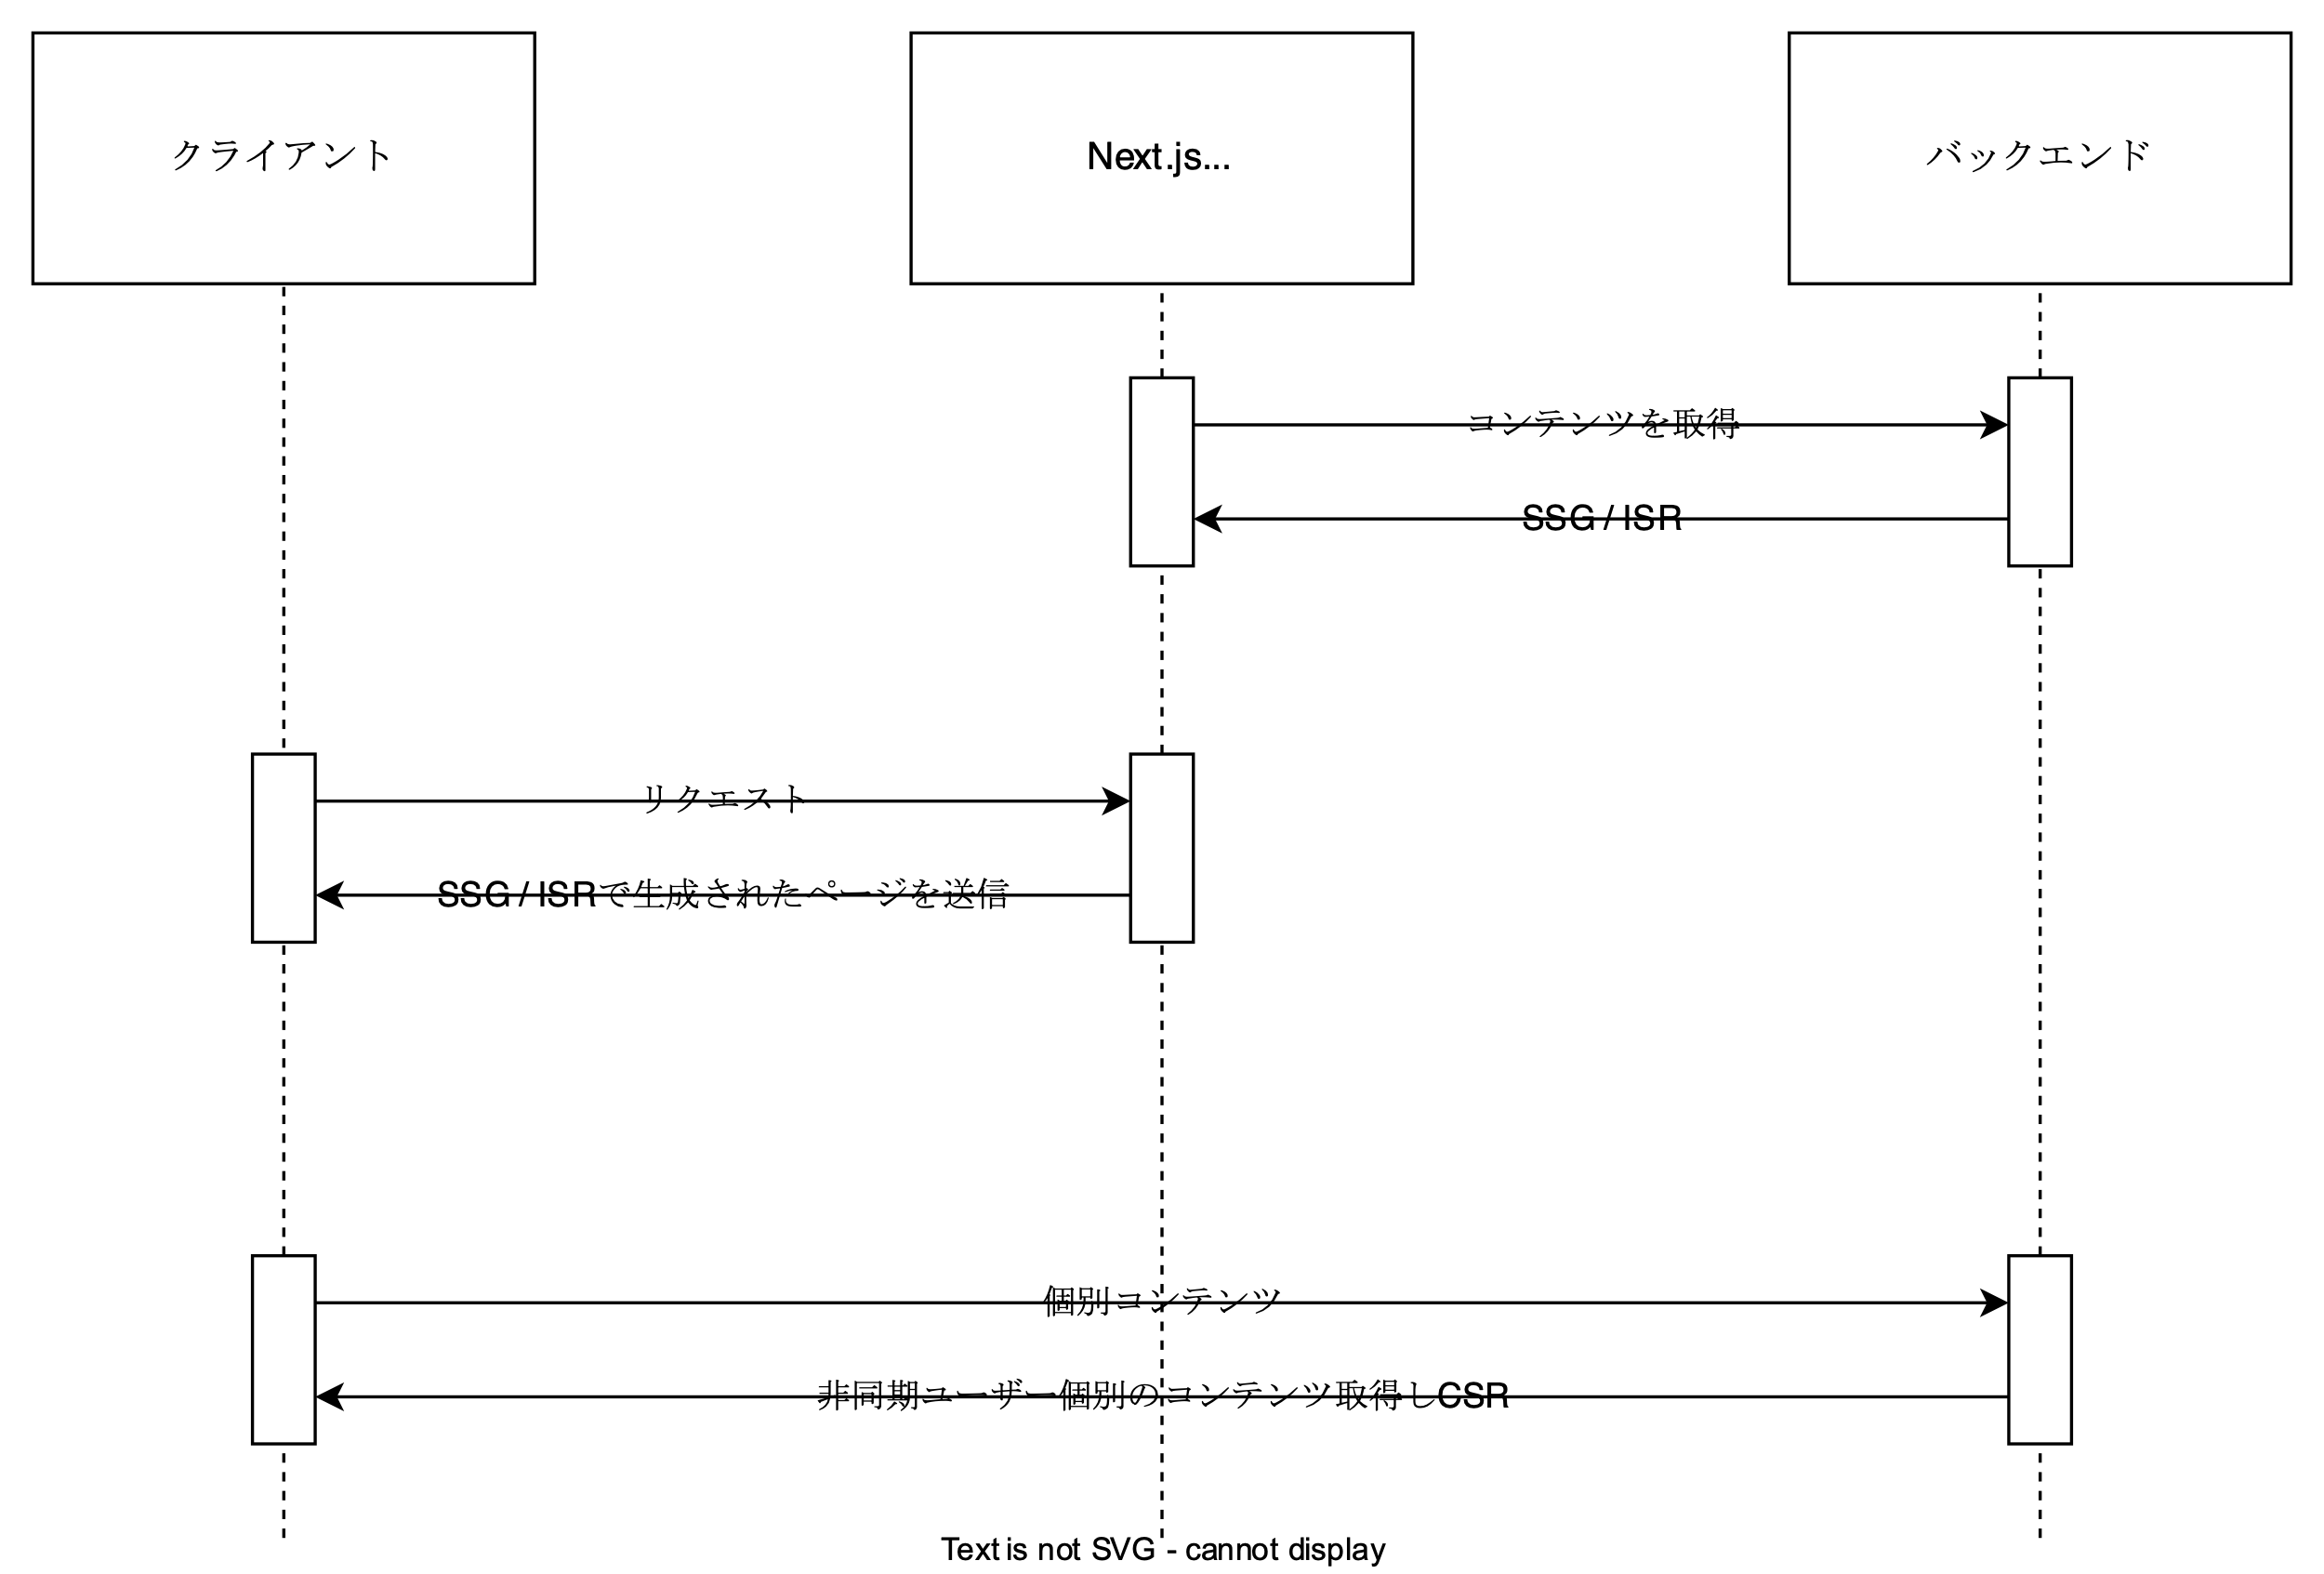
SSG + CSR のシーケンス図

